상품제안서
제브라블렌3색볼펜0.5/0.7 | 상품코드: S22098

 |  |  |  |  |  |  | 02-713-8555 | www.synergygift.co.kr
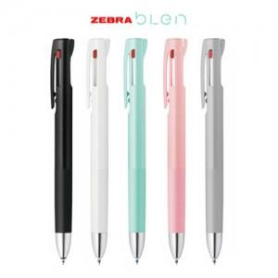

【상세/제작정보】

【인쇄/포장옵션】 | 실크 / OPP(비닐)

【공급단가】 | 수량 | 100~ | 500~ | 1,000~ | 3,000~ | 5,000~
*VAT별도 | 0.5 | 4,030원 | 3,930원 | 3,810원 | 3,620원 | 3,500원
 | 0.7 | 4,030원 | 3,930원 | 3,810원 | 3,620원 | 3,500원

【상품 URL】 | https://www.synergygift.co.kr:443/src/goods_detail.php?gdno=22098

